サイトマップ構造図
サイトマップ構造図
共通情報 | システム名 | 食パン専門店のHP | 作成者 | 岩崎
 | 工程名 | システム設計 | 作成日付 | 2023-09-26
 | ドキュメント名 | サイトマップ構造図 | バージョン | v1.0
書誌情報 | 書誌名称 | 食パン専門店のHP サイトマップ構造図 | 更新者
 | 概要 | 本サイトマップ構造図はコミュニケーションシステムのサイトマップを表す | 更新日付

メイン

画面遷移図
画面遷移図
共通情報 | システム名 | 食パン専門店のHP | 作成者 | 杉本
 | 工程名 | システム設計 | 作成日付 | 2023-09-26
 | ドキュメント名 | 食パン専門店のHP 画面設計書 | バージョン | v1.0
書誌情報 | 書誌名称 | 食パン専門店のHP 画面遷移図 | 更新者
 | 概要 | 本画面は食パン専門店のHPの遷移を表す | 更新日付

メイン

(G1-1)メイン画面1-1
画面レイアウト定義
共通情報 |  | システム名 | 食パン専門店のHP |  |  |  |  |  |  |  |  |  |  |  | 作成者 | 岩崎
 |  | 工程名 | システム設計 |  |  |  |  |  |  |  |  |  |  |  | 作成日付 | 2023-09-26
①
 |  | ドキュメント名 | 食パン専門店のHP 画面設計書 |  |  |  |  |  |  |  |  |  |  |  | バージョン | v1.0
書誌情報 |  | 書誌名 | 食パン専門店のHP 画面レイアウト |  |  |  |  |  |  |  |  |  |  |  | 更新者 | 原田
 |  | 画面ID | G1-1 |  | 画面の名称 |  | メイン画面1-1 |  |  |  |  |  |  |  | 更新日付 | 2023-10-02
 |  | 概要 | 情報を表示する画面
レイアウト図 |  |  |  |  |  |  |  |  |  |  |  | 操作手順

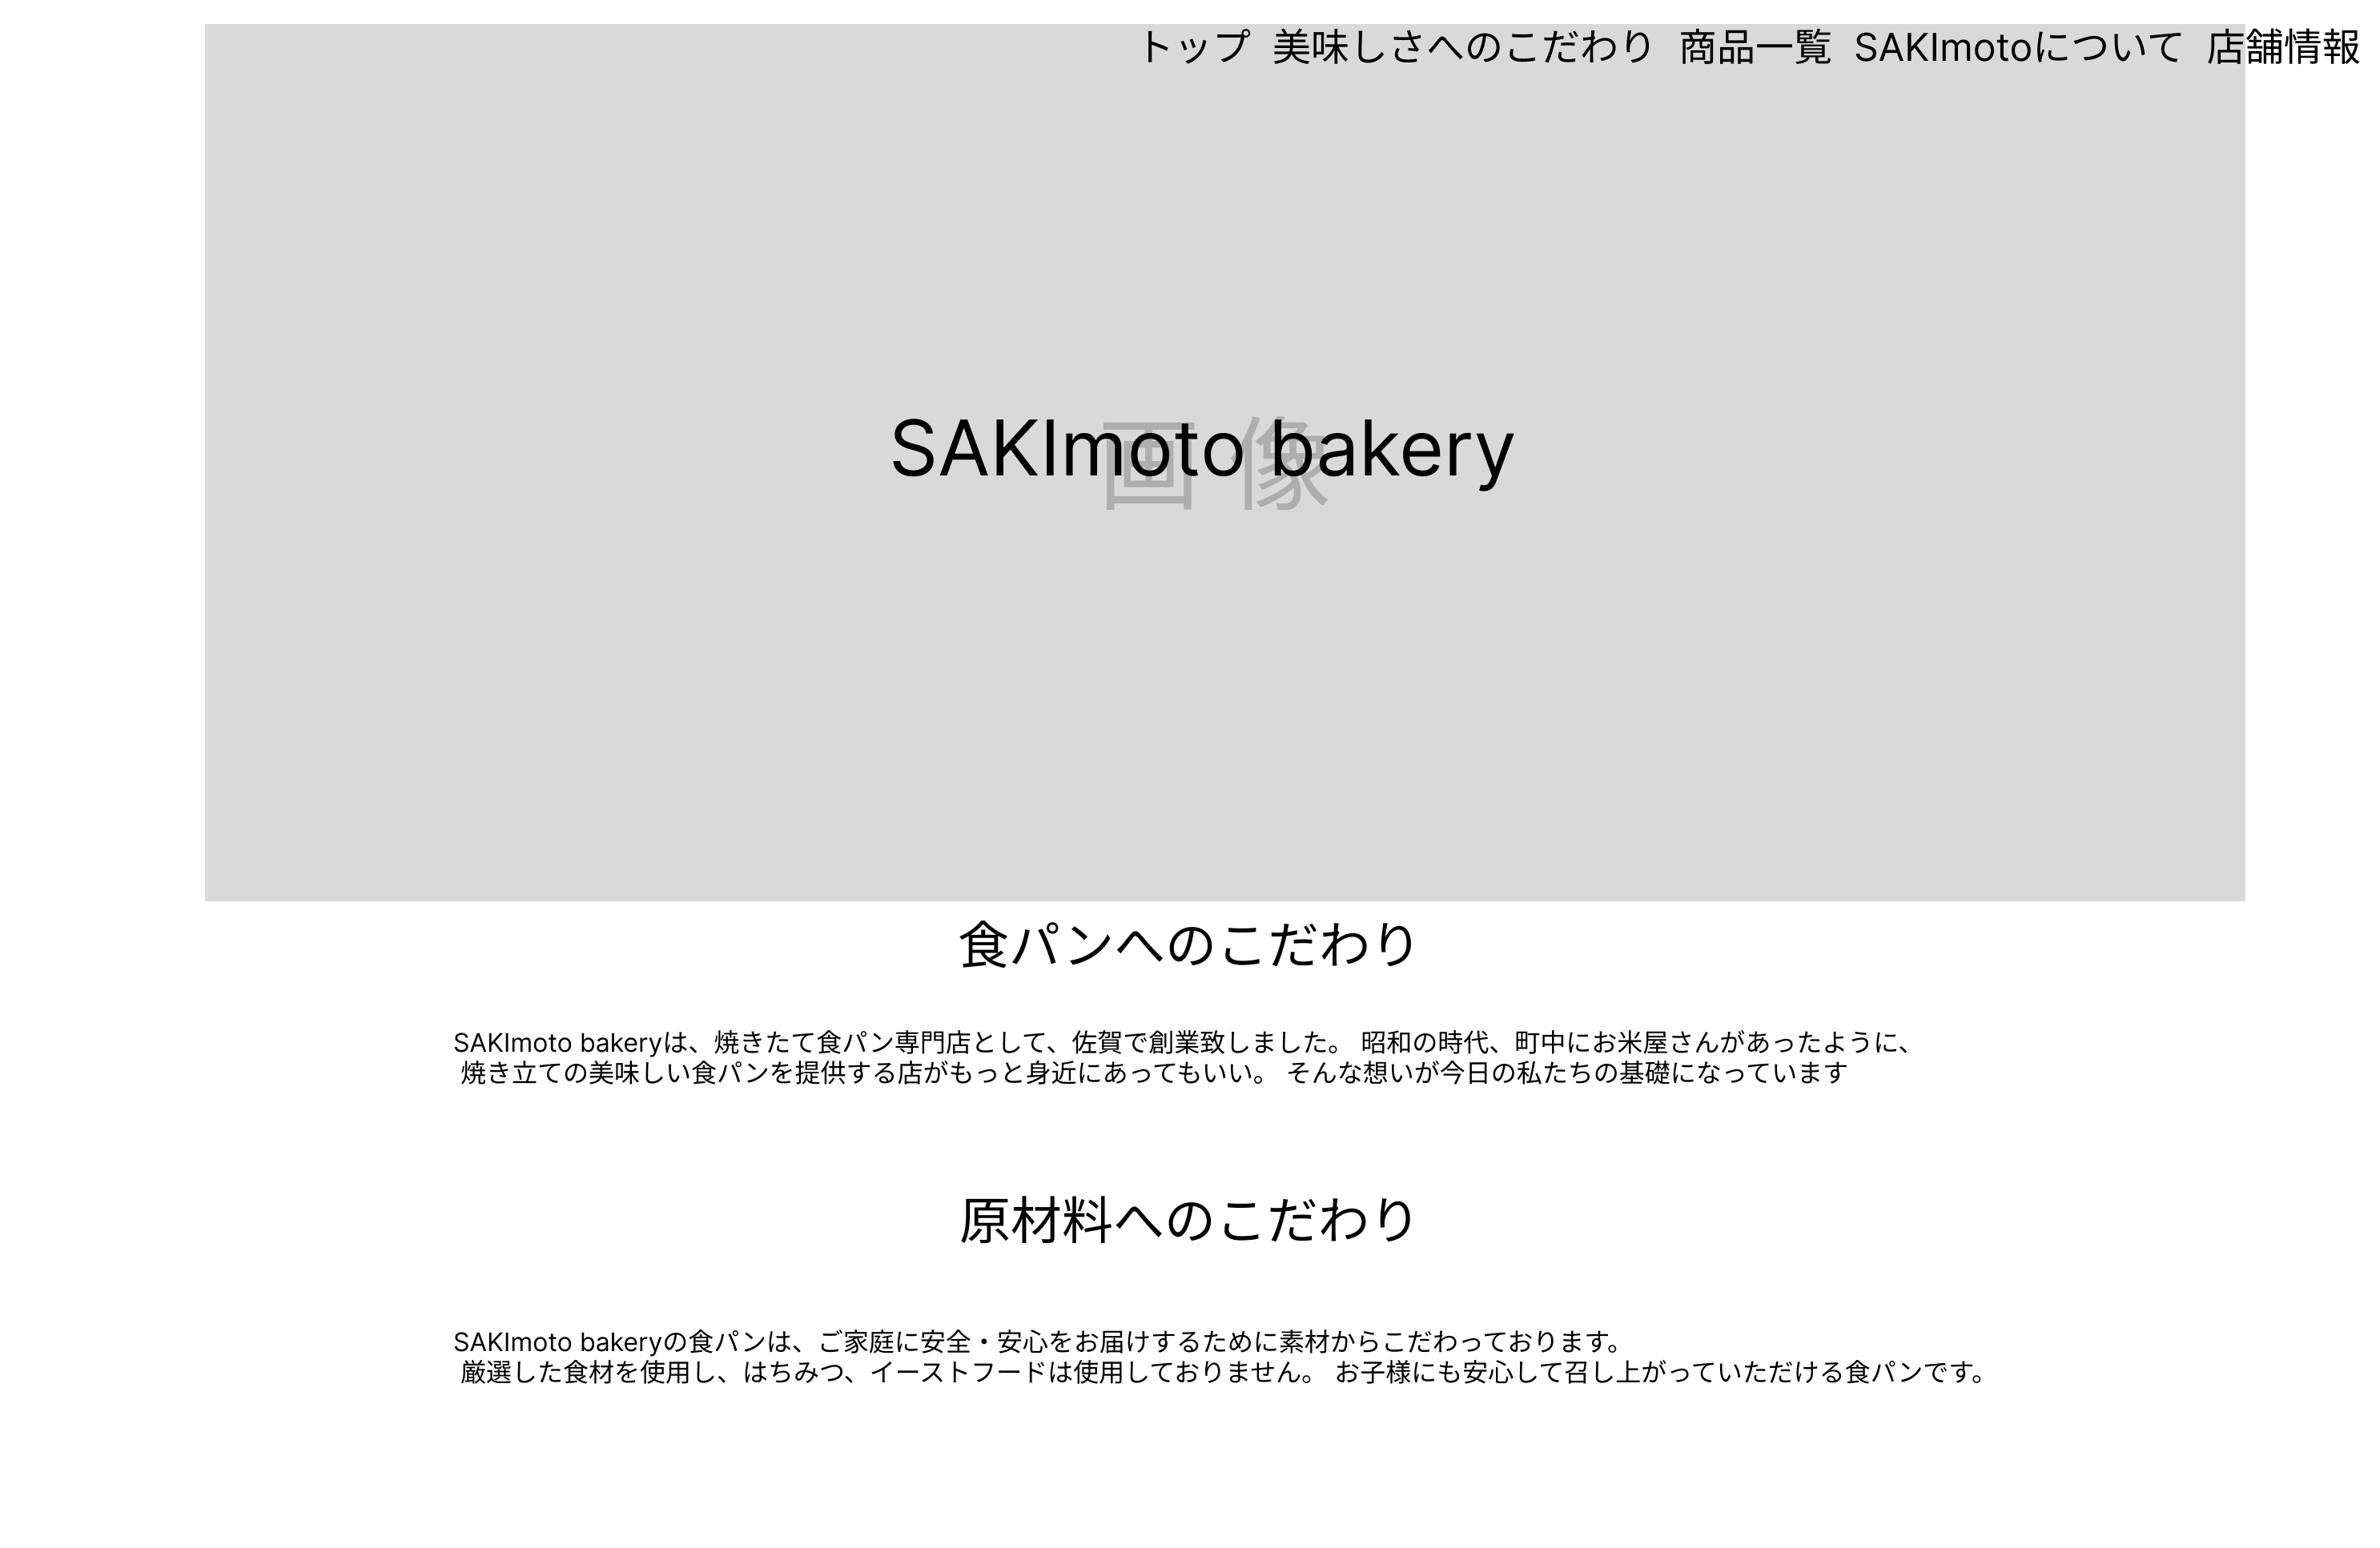
①

 |  |  |  |  |  |  |  |  |  |  |  |  | ➀各場所にスクロールする

 |  |  |  |  |  |  |  |  |  |  |  |  | ②題名を表示する

 |  |  |  |  |  |  |  |  |  |  |  |  | ③本文を表示する

②
③

②
③

使用する部品
識別ID | ラベル |  | 入力／表示 | 部品の種類 |  | 表示桁数 | 入力桁数 | データ型 | 文字種 | 初期表示 | 設定元 |  | 設定先 | 説明
➀ | スクロールボタン |  | - | ボタン |  | - | - | - | - | - | - |  | - | 指定の場所にスクロールするボタン
② | 題名 |  | 表示 | 文字列 |  | 100桁 | - | 文字列 | 半角 | - | - |  | - | 題名を表示する
③ | 本文 |  | 表示 | 文字列 |  | 191桁 | - | 文字列 | 半角 | - | - |  | - | 本文を表示する

(G1-2)メイン画面1-2
画面レイアウト定義
共通情報 |  | システム名 | 食パン専門店のHP |  |  |  |  |  |  |  |  |  |  |  | 作成者 | 杉本
 |  | 工程名 | システム設計 |  |  |  |  |  |  |  |  |  |  |  | 作成日付 | 2023-09-26
①
 |  | ドキュメント名 | 食パン専門店のHP 画面設計書 |  |  |  |  |  |  |  |  |  |  |  | バージョン | v1.0
書誌情報 |  | 書誌名 | 食パン専門店のHP 画面レイアウト |  |  |  |  |  |  |  |  |  |  |  | 更新者 | 原田・市耒
 |  | 画面ID | G1-2 |  | 画面の名称 |  | メイン画面1-2 |  |  |  |  |  |  |  | 更新日付 | 2023-10-02
 |  | 概要 | 情報を表示する画面
レイアウト図 |  |  |  |  |  |  |  |  |  |  |  | 操作手順
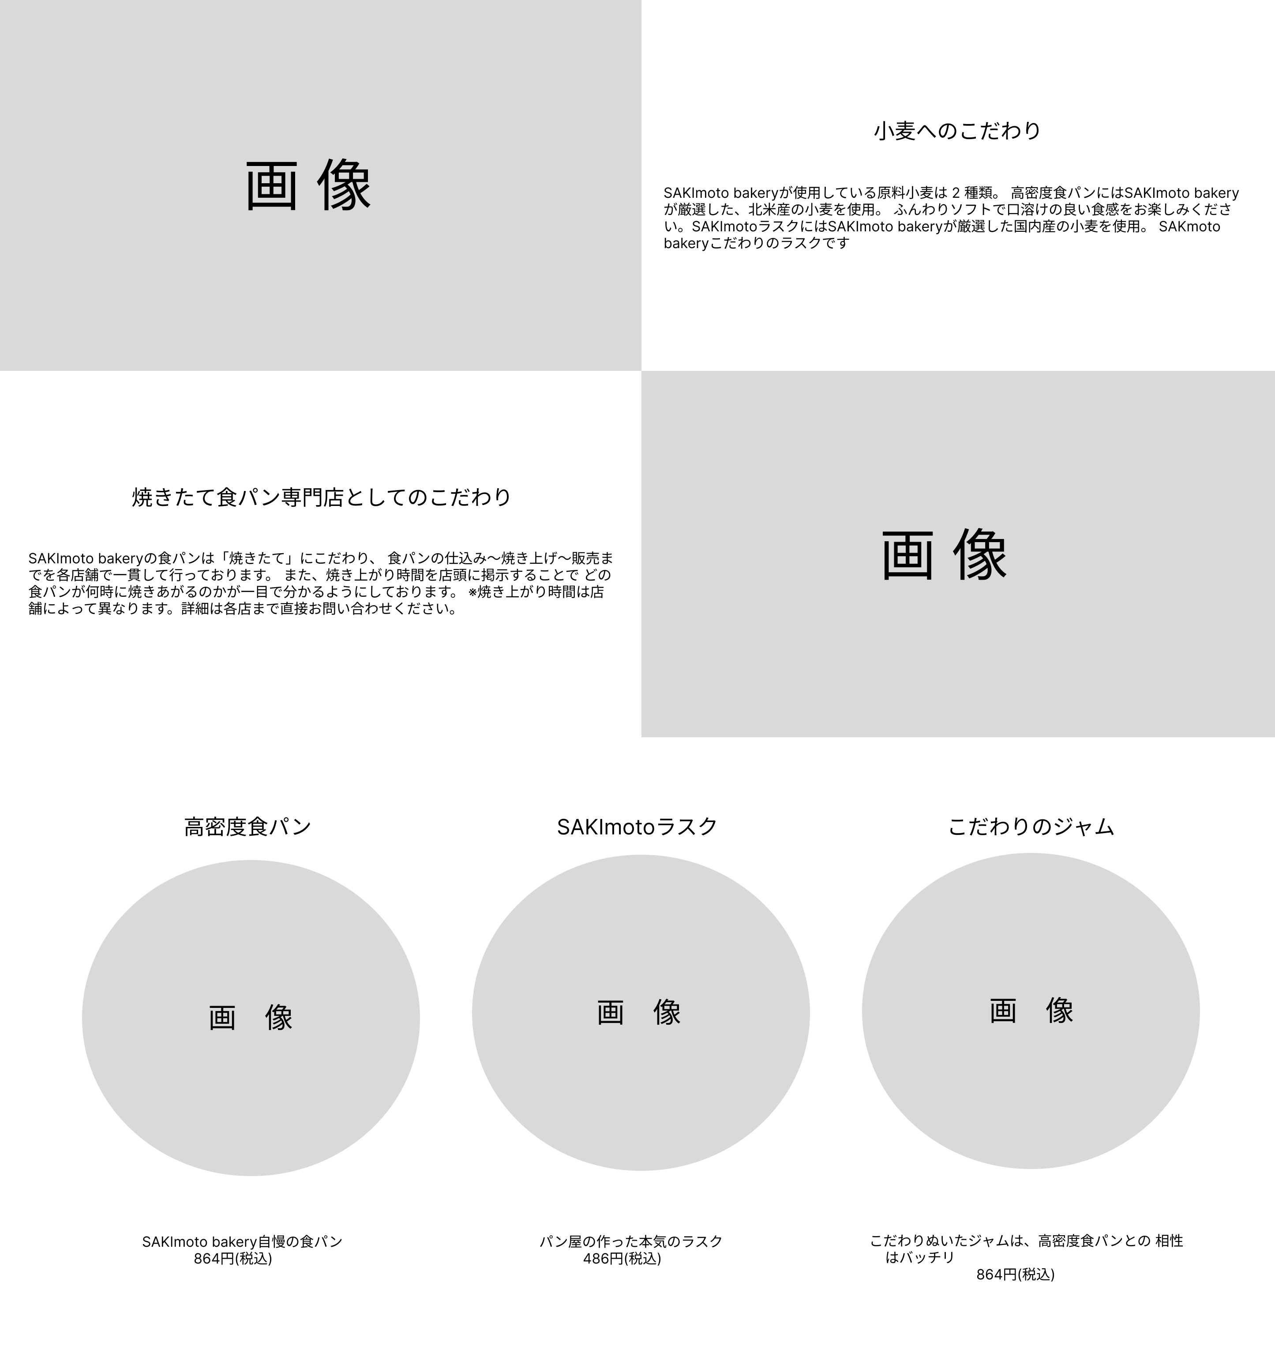
①

②
 |  |  |  |  |  |  |  |  |  |  |  |  | ➀題名を表示する

 |  |  |  |  |  |  |  |  |  |  |  |  | ②本文を表示する
①
②
 |  |  |  |  |  |  |  |  |  |  |  |  | ③商品名を表示する

 |  |  |  |  |  |  |  |  |  |  |  |  | ④説明文と金額を表示する

③
③
③

④
④
④

使用する部品
識別ID | ラベル |  | 入力／表示 | 部品の種類 |  | 表示桁数 | 入力桁数 | データ型 | 文字種 | 初期表示 | 設定元 |  | 設定先 | 説明
① | 題名 |  | 表示 | 文字列 |  | 100桁 | - | 文字列 | 半角 | - | - |  | - | 題名を表示する
② | 本文 |  | 表示 | 文字列 |  | 191桁 | - | 文字列 | 半角 | - | - |  | - | 本文を表示する
③ | 商品名 |  | 表示 | 文字列 |  | 50桁 | - | 文字列 | 半角 | - | - |  | - | 商品名を表示する
④ | 説明文と金額 |  | 表示 | 文字列 |  | 100桁 | - | 文字列 | 半角 | - | - |  | - | 説明文と金額を表示する

(G1-3)メイン画面1-3
画面レイアウト定義
共通情報 |  | システム名 | 情報を表示する画面 |  |  |  |  |  |  |  |  |  |  |  | 作成者 | 原田
 |  | 工程名 | システム設計 |  |  |  |  |  |  |  |  |  |  |  | 作成日付 | 2023-09-26
①
 |  | ドキュメント名 | 情報を表示する画面 画面設計書 |  |  |  |  |  |  |  |  |  |  |  | バージョン | v1.0
書誌情報 |  | 書誌名 | 情報を表示する画面 画面レイアウト |  |  |  |  |  |  |  |  |  |  |  | 更新者 | 原田
 |  | 画面ID | G1-3 |  | 画面の名称 |  | メイン画面1-3 |  |  |  |  |  |  |  | 更新日付 | 2023-10-11
 |  | 概要 | 情報を表示する画面
レイアウト図 |  |  |  |  |  |  |  |  |  |  |  | 操作手順

①
①
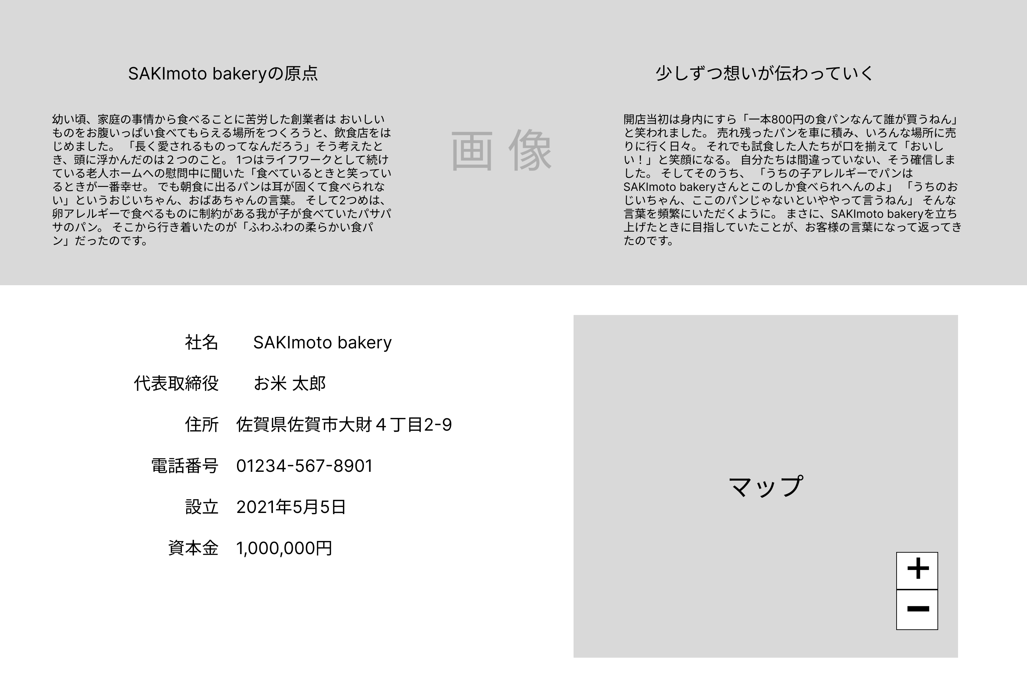
 |  |  |  |  |  |  |  |  |  |  |  |  | ➀題名を表示する

 |  |  |  |  |  |  |  |  |  |  |  |  | ②本文を表示する

 |  |  |  |  |  |  |  |  |  |  |  |  | ③マップを表示する

 |  |  |  |  |  |  |  |  |  |  |  |  | ④押下するとマップが拡大される

 |  |  |  |  |  |  |  |  |  |  |  |  | ⑤押下するとマップが縮小される

 |  |  |  |  |  |  |  |  |  |  |  |  | ⑥店舗情報を表示する

使用する部品
識別ID | ラベル |  | 入力／表示 | 部品の種類 |  | 表示桁数 | 入力桁数 | データ型 | 文字種 | 初期表示 | 設定元 |  | 設定先 | 説明
① | 題名 |  | 表示 | 文字列 |  | 100桁 | - | 文字列 | 半角 | - | - |  | - | 題名を表示する
② | 本文 |  | 表示 | 文字列 |  | 191桁 | - | 文字列 | 半角 | - | - |  | - | 本文を表示する
③ | マップ |  | 表示 | マップ |  | - | - | - | - | - | - |  | - | マップを表示する
④ | マップ拡大 |  | - | ボタン |  | - | - | - | - | - | - |  | - | マップを拡大する
⑤ | マップ縮小 |  | - | ボタン |  | - | - | - | - | - | - |  | - | マップを縮小する
⑥ | 店舗情報 |  | 表示 | 文字列 |  | 191桁 | - | 文字列 | 半角 | - | - |  | - | 店舗情報を表示する

(G2-1)トップを押下した場合の画面
画面レイアウト定義
共通情報 |  | システム名 | 情報を表示する画面 |  |  |  |  |  |  |  |  |  |  |  | 作成者 | 原田
 |  | 工程名 | システム設計 |  |  |  |  |  |  |  |  |  |  |  | 作成日付 | 2023-10-11
①
 |  | ドキュメント名 | 情報を表示する画面 画面設計書 |  |  |  |  |  |  |  |  |  |  |  | バージョン | v1.0
書誌情報 |  | 書誌名 | 情報を表示する画面 画面レイアウト |  |  |  |  |  |  |  |  |  |  |  | 更新者
 |  | 画面ID | G2-1 |  | 画面の名称 |  | トップを押下した場合の画面 |  |  |  |  |  |  |  | 更新日付
 |  | 概要 | 情報を表示する画面
レイアウト図 |  |  |  |  |  |  |  |  |  |  |  | 操作手順
①

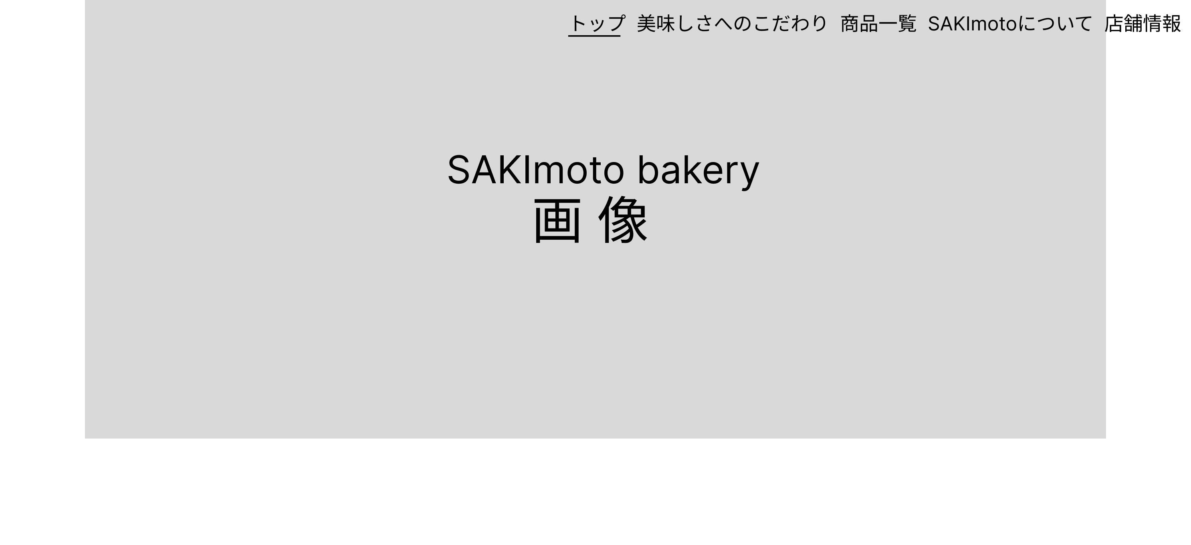
 |  |  |  |  |  |  |  |  |  |  |  |  | ➀押下すると画面の一番上部に移動する。

使用する部品
識別ID | ラベル |  | 入力／表示 | 部品の種類 |  | 表示桁数 | 入力桁数 | データ型 | 文字種 | 初期表示 | 設定元 |  | 設定先 | 説明
① | トップ |  | - | ボタン |  | - | - | - | - | - | - |  | - | 押下すると画面の一番上部に移動する。

(G2-2)美味しさへにこだわりを押下した場合の画面
画面レイアウト定義
共通情報 |  | システム名 | 情報を表示する画面 |  |  |  |  |  |  |  |  |  |  |  | 作成者 | 原田
 |  | 工程名 | システム設計 |  |  |  |  |  |  |  |  |  |  |  | 作成日付 | 2023-10-11
①
 |  | ドキュメント名 | 情報を表示する画面 画面設計書 |  |  |  |  |  |  |  |  |  |  |  | バージョン | v1.0
書誌情報 |  | 書誌名 | 情報を表示する画面 画面レイアウト |  |  |  |  |  |  |  |  |  |  |  | 更新者
 |  | 画面ID | G2-2 |  | 画面の名称 |  | 美味しさへのこだわりを押下した場合の画面 |  |  |  |  |  |  |  | 更新日付
 |  | 概要 | 情報を表示する画面
レイアウト図 |  |  |  |  |  |  |  |  |  |  |  | 操作手順

①

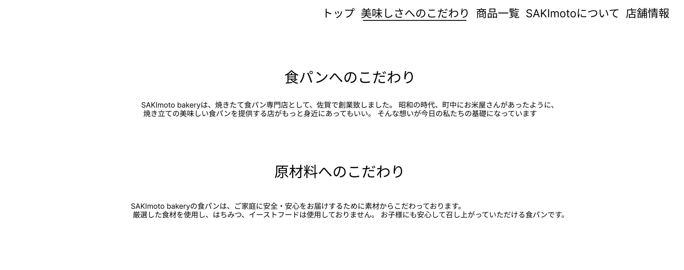
 |  |  |  |  |  |  |  |  |  |  |  |  | ➀押下すると②が上部にくるように移動する。

使用する部品
識別ID | ラベル |  | 入力／表示 | 部品の種類 |  | 表示桁数 | 入力桁数 | データ型 | 文字種 | 初期表示 | 設定元 |  | 設定先 | 説明
① | 美味しさへのこだわり |  | - | ボタン |  | - | - | - | - | - | - |  | - | 押下すると②が上部にくるように移動する。
② | 題名 |  | 表示 | 文字列 |  | 100桁 | - | 文字列 | 半角 | - | - |  | - | 題名を表示する

(G2-3)商品一覧を押下した場合の画面
画面レイアウト定義
共通情報 |  | システム名 | 情報を表示する画面 |  |  |  |  |  |  |  |  |  |  |  | 作成者 | 原田
 |  | 工程名 | システム設計 |  |  |  |  |  |  |  |  |  |  |  | 作成日付 | 2023-10-11
①
 |  | ドキュメント名 | 情報を表示する画面 画面設計書 |  |  |  |  |  |  |  |  |  |  |  | バージョン | v1.0
書誌情報 |  | 書誌名 | 情報を表示する画面 画面レイアウト |  |  |  |  |  |  |  |  |  |  |  | 更新者
 |  | 画面ID | G2-3 |  | 画面の名称 |  | 商品一覧を押下した場合の画面 |  |  |  |  |  |  |  | 更新日付
 |  | 概要 | 情報を表示する画面
レイアウト図 |  |  |  |  |  |  |  |  |  |  |  | 操作手順

①

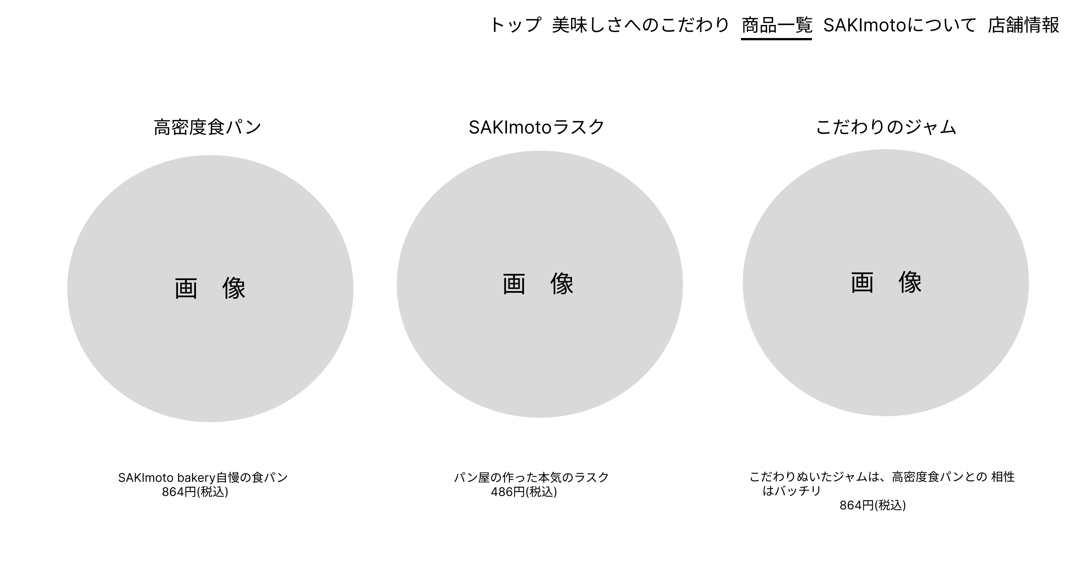
 |  |  |  |  |  |  |  |  |  |  |  |  | ➀押下すると②が上部にくるように移動する。

使用する部品
識別ID | ラベル |  | 入力／表示 | 部品の種類 |  | 表示桁数 | 入力桁数 | データ型 | 文字種 | 初期表示 | 設定元 |  | 設定先 | 説明
① | 商品一覧 |  | - | ボタン |  | - | - | - | - | - | - |  | - | 押下すると②が上部にくるように移動する。
② | 商品名 |  | 表示 | 文字列 |  | 50桁 | - | 文字列 | 半角 | - | - |  | - | 商品名を表示する

(G2-4)SAKImotoについてを押下した場合の画面
画面レイアウト定義
共通情報 |  | システム名 | 情報を表示する画面 |  |  |  |  |  |  |  |  |  |  |  | 作成者 | 原田
 |  | 工程名 | システム設計 |  |  |  |  |  |  |  |  |  |  |  | 作成日付 | 2023-10-11
①
 |  | ドキュメント名 | 情報を表示する画面 画面設計書 |  |  |  |  |  |  |  |  |  |  |  | バージョン | v1.0
書誌情報 |  | 書誌名 | 情報を表示する画面 画面レイアウト |  |  |  |  |  |  |  |  |  |  |  | 更新者
 |  | 画面ID | G2-4 |  | 画面の名称 |  | SAKImotoについてを押下した場合の画面 |  |  |  |  |  |  |  | 更新日付
 |  | 概要 | 情報を表示する画面
レイアウト図 |  |  |  |  |  |  |  |  |  |  |  | 操作手順

①

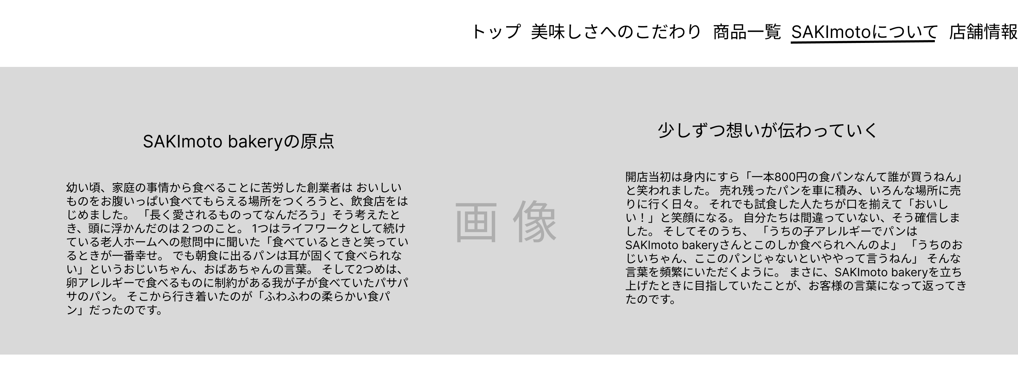
 |  |  |  |  |  |  |  |  |  |  |  |  | ➀押下すると②が上部にくるように移動する。

使用する部品
識別ID | ラベル |  | 入力／表示 | 部品の種類 |  | 表示桁数 | 入力桁数 | データ型 | 文字種 | 初期表示 | 設定元 |  | 設定先 | 説明
① | SAKImotoについて |  | - | ボタン |  | - | - | - | - | - | - |  | - | 押下すると②が上部にくるように移動する。
② | 題名 |  | 表示 | 文字列 |  | 100桁 | - | 文字列 | 半角 | - | - |  | - | 題名を表示する

(G2-5)店舗情報を押下した場合の画面
画面レイアウト定義
共通情報 |  | システム名 | 情報を表示する画面 |  |  |  |  |  |  |  |  |  |  |  | 作成者 | 原田
 |  | 工程名 | システム設計 |  |  |  |  |  |  |  |  |  |  |  | 作成日付 | 2023-10-11
①
 |  | ドキュメント名 | 情報を表示する画面 画面設計書 |  |  |  |  |  |  |  |  |  |  |  | バージョン | v1.0
書誌情報 |  | 書誌名 | 情報を表示する画面 画面レイアウト |  |  |  |  |  |  |  |  |  |  |  | 更新者
 |  | 画面ID | G2-5 |  | 画面の名称 |  | 店舗情報を押下した場合の画面 |  |  |  |  |  |  |  | 更新日付
 |  | 概要 | 情報を表示する画面
レイアウト図 |  |  |  |  |  |  |  |  |  |  |  | 操作手順
①

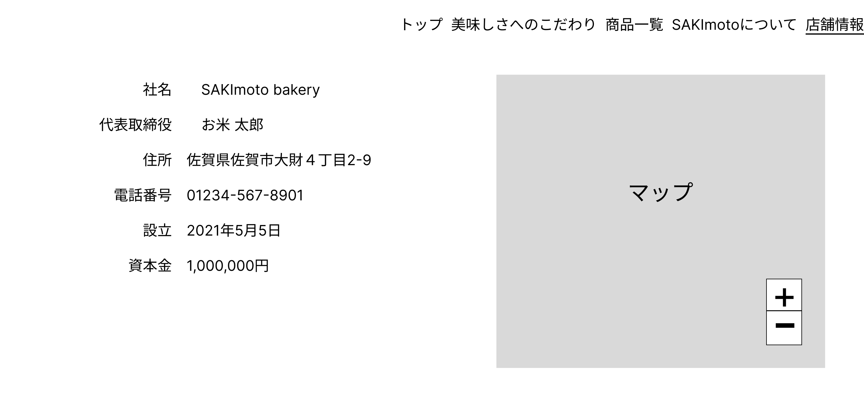
 |  |  |  |  |  |  |  |  |  |  |  |  | ➀押下すると②が上部にくるように移動する。

使用する部品
識別ID | ラベル |  | 入力／表示 | 部品の種類 |  | 表示桁数 | 入力桁数 | データ型 | 文字種 | 初期表示 | 設定元 |  | 設定先 | 説明
① | SAKImotoについて |  | - | ボタン |  | - | - | - | - | - | - |  | - | 押下すると②が上部にくるように移動する。
② | 店舗情報 |  | 表示 | 文字列 |  | 191桁 | - | 文字列 | 半角 | - | - |  | - | 店舗情報を表示する

